недвижимость
 |  | Информация об объектах, предлагаемых для передачи в безвозмездное пользование под оформленные договором обязательства по созданию рабочих мест, расположенных на территории Петриковского района

 |  | № п/п | Наименование организации, место нахождения, контактный телефон | Форма собственности (РБ, ГО, АТЕ, ОАО РБ, ОАО ГО, ОАО АТЕ, ЧП, ИП, ФЛ) | Наименование объекта недвижимости (кроме жил. фонда) | Населенный пункт (без указания - д., аг, н.п. и т.д.) | Адрес объекта (улица, дом) | Площадь объекта, кв. м. | Фотография объекта
 |  | 13 | 13 | 13 | 13 | 13 | 9 | 13 | 0
1 | 4 | 1 | КСУП "Челющевичи", Петриковский район, аг.Челющевичи, ул.Школьная,8, тел. 8(02350) 94522; 94408 | АТЕ | Комплекс зданий бывшего кормопредприятие (4 здания -зерносклад, здание производства витаминной муки, административное здание, навесы) | Колки |  | 5360
 |  | 2 | КСУП "Челющевичи", Петриковский район, аг.Челющевичи, ул.Школьная,8, тел. 8(02350) 94522; 94408 | АТЕ | Комплекс из 5 -ти зданий : Склад фуражного зерна, склад запчастей, здание мастерских, навес для минеральных удобрений, зерносклад | Залесье |  | 2238
2 | 1 | 3 | КСУП "Кошевичи", Петриковский район, аг. Кошевичи, тел. 8(02350) 92185; 92122 | АТЕ | Здание бывшей конторы | Лучицы | ул. Школьная, 42 | 288
3 | 1 | 4 | КСУП "Копаткевичи", Петриковский район, г.п. Копаткевичи, ул. Восточная, 2, тел. 8(02350) 43456; 42467 | АТЕ | Комплекс зданий бывшей СТФ (2 свинарника, кормоцех, овощехранили- ще) | д. Першая Слободка |  | 5479 | 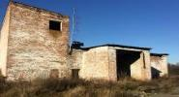
5 | 1 | 5 | Мышанский сельский исполнительный комитет, Петриковский район, д. Мышанка, ул. Городокская, 17/1, тел. 8(02350) 26335; 26336 | АТЕ | административное здание сельисполкома с подвалом, котельной и гаражом | Мышанка | ул. Мира, 12 | 867 | 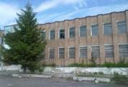
6 | 1 | 6 | УЗ "Петриковская ЦРБ", г.Петриков, ул. Луначарского, 5, тел. 8(02350) 28223, 28236 | АТЕ | Здание ФАП | Бобрики | ул.Партизанская | 146.6 | 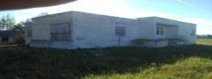
11 | 1 | 7 | Птичский сельский исполнительный комите, агр. Птичь, ул. Советская, 1, тел. 8(02350) 95735; 95736 | АТЕ | Здание бывшего магазина | Бобречье | Чкалова | 90
13 | 1 | 8 | Петриковский сельский исполнительный комитет, Петриков, ул. Гагарина,15, тел. 8(02350) 52808; 55153 | АТЕ | Здание бывшей бани | Велавск | ул.Кимборовская, 11Б | 67.2
14 | 1 | 9 | Лясковичский сельский исполнительный комитет, аг. Лясковичи, ул. Комсомольская, 27а, тел. 8(02350) 98335; 98336 | АТЕ | Здание бывшего сельского клуба | Боклань | ул. Чкалова В.П., 32а | 74 | 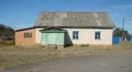
17 | 1 | 10 | Отдел образования, спорта и туризма райисполкома, г. Петриков, ул. Гагарина, 17, тел. 8(02350) 20996; 30147 | АТЕ | Здание детского сада | Залесье | ул. Центральная, 27 | 730 | 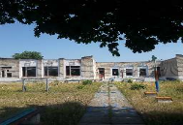
18 | 1 | 11 | Отдел образования, спорта и туризма райисполкома, г. Петриков, ул. Гагарина, 17, тел. 8(02350) 20996; 30147 | АТЕ | Здание школы | Секеричи | ул. Школьная, 29 | 1021 | 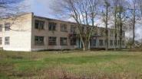
23 | 1 | 12 | Отдел идеологической работы, культуры и по делам молодежи Петриковского райисполкома, г.Петриков, ул.Гагарина, 17, тел. 8(02350) 27006 | АТЕ | Здание клуба | Другая Слободка |  | 98 | 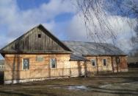
25 | 1 | 13 | КСУП "Грабов", Петриковский р-н, д. Грабов, ул. Школьная, 25, тел. 8(02350) 94232; 94266 | АТЕ | здание ФАП | Великие Селютичи | ул.Центральная, 53 | 170 | 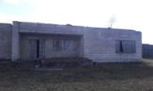

 | 15

